申込
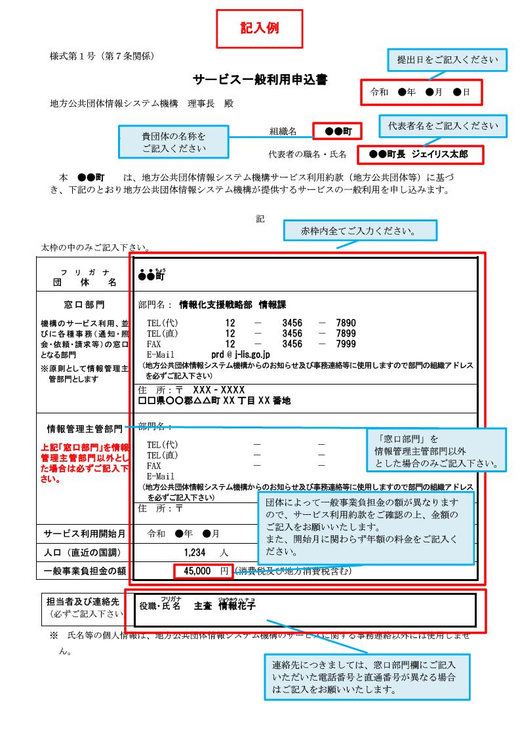
様式第１号（第７条関係）

サービス一般利用申込書
 |  |  | 令和 年 月 日
地方公共団体情報システム機構 理事長 殿

 |  | 組織名

 |  | 代表者の職名・氏名

本 は、地方公共団体情報システム機構サービス利用約款（地方公共団体等）に基づき、下記のとおり地方公共団体情報システム機構が提供するサービスの一般利用を申し込みます。

記

太枠の中のみご記入下さい。
フ リ ガ ナ
団 体 名
窓口部門 | 部門名：
機構のサービス利用、並 | TEL(代)
びに各種事務（通知・照 | TEL(直)
会・依頼・請求等）の窓口 | FAX
となる部門 | E-Mail
※原則として情報管理主 | （地方公共団体情報システム機構からのお知らせ及び事務連絡等に使用しますので部門の組織アドレス を必ずご記入下さい）
管部門とします | 住 所 | 〒

情報管理主管部門 | 部門名：
上記「窓口部門」を情報 | TEL(代)
管理主管部門以外とし | TEL(直)
た場合は必ずご記入下 | FAX
さい。 | E-Mail
 | （地方公共団体情報システム機構からのお知らせ及び事務連絡等に使用しますので部門の組織アドレス を必ずご記入下さい）
 | 住 所 | 〒

サービス利用開始月
人口（直近の国調）
一般事業負担金の額

担当者及び連絡先 (必ずご記入下さい) | 役職・氏名

※ 氏名等の個人情報は、地方公共団体情報システム機構のサービスに関する事務連絡以外には使用しませ ん。

変更
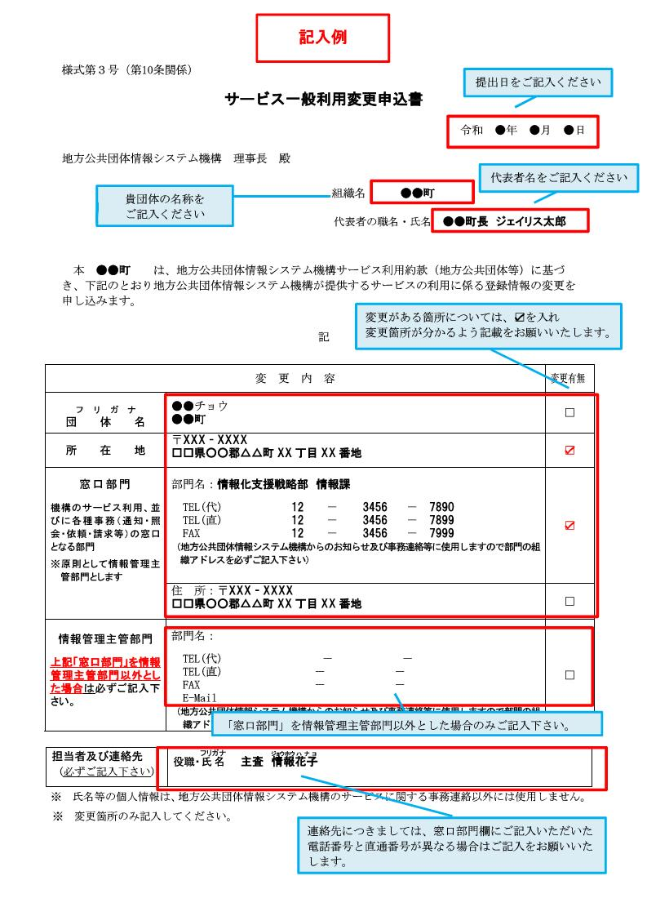
様式第３号（第10条関係）

サービス一般利用変更申込書
 |  |  | 令和 年 月 日
地方公共団体情報システム機構 理事長 殿

 |  | 組織名

 |  | 代表者の職名・氏名

本 は、地方公共団体情報システム機構サービス利用約款（地方公共団体等）に基づき、下記のとおり地方公共団体情報システム機構が提供するサービスの利用に係る登録情報の変更を申し込みます。

記

変 更 内 容 |  |  |  | 変更有無
フ リ ガ ナ
団 体 名
所 在 地 | 〒
窓口部門 | 部門名：
機構のサービス利用、 | TEL(代)
並びに各種事務（通 | TEL(直)
知・照会・依頼・請求 | FAX
等）の窓口となる部門 | E-Mail
 | （地方公共団体情報システム機構からのお知らせ及び事務連絡等に使用 しますので部門の組織アドレスを必ずご記入下さい）
 | 住 所 | 〒

情報管理主管部門 | 部門名：
上記「窓口部門」を情報 | TEL(代)
管理主管部門以外とし | TEL(直)
た場合は必ずご記入下 | FAX
さい。 | E-Mail
 | （地方公共団体情報システム機構からのお知らせ及び事務連絡等に使用しますので部門の組 織アドレスを必ずご記入下さい）

担当者及び連絡先 (必ずご記入下さい) | 役職・氏名

※ 氏名等の個人情報は、地方公共団体情報システム機構のサービスに関する事務連絡以外には使用し ません。 ※ 変更箇所のみご記入ください。

停止
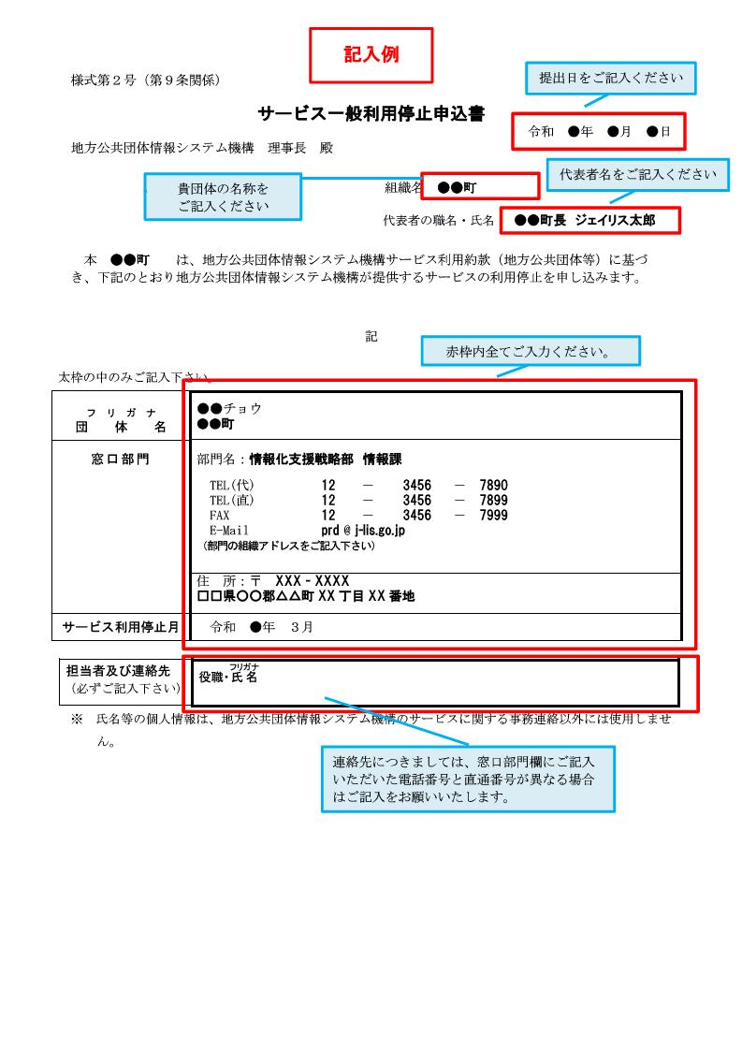
様式第２号（第９条関係）

サービス一般利用停止申込書
 |  |  | 令和 年 月 日
地方公共団体情報システム機構 理事長 殿

 |  | 組織名

 |  | 代表者の職名・氏名

本 は、地方公共団体情報システム機構サービス利用約款（地方公共団体等）に基づき、下記のとおり地方公共団体情報システム機構が提供するサービスの利用停止を申し込みます。

記

太枠の中のみご記入下さい。
フ リ ガ ナ
団 体 名
窓口部門 | 部門名：
 | TEL(代)
 | TEL(直)
 | FAX
 | E-Mail
 | （部門の組織アドレスをご記入下さい）
 | 住 所 | 〒

サービス利用停止月 | 令和 年 ３月

担当者及び連絡先 (必ずご記入下さい) | 役職・氏名

※ 氏名等の個人情報は、地方公共団体情報システム機構のサービスに関する事務連絡以外には使用しませ ん。

